Etude généralité
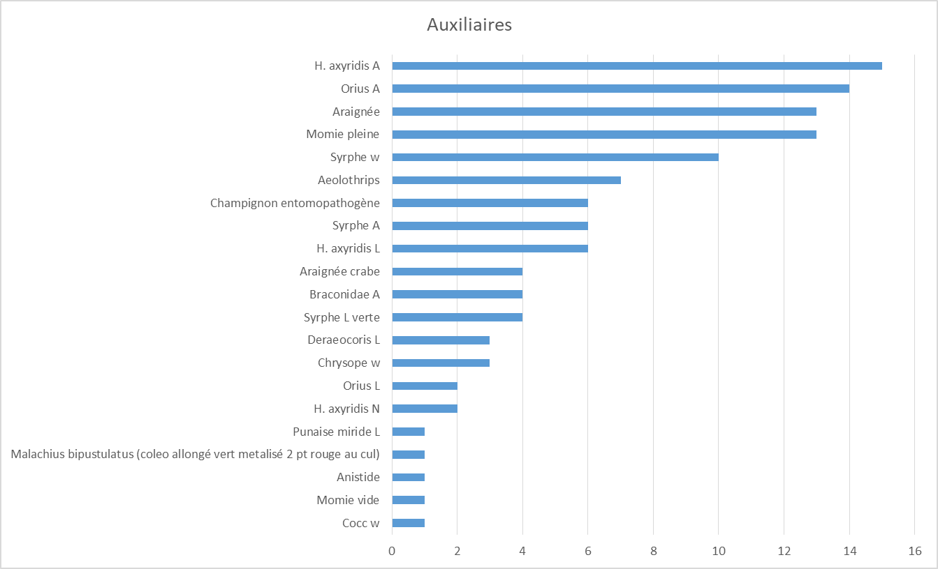
1- quantité d'insectes par catégorie biologique
Insectes totaux par biologie
Penthilia nigra (Cercope noir + 2 tache rousse thorax) | 1
Tenthrede L | 1
Cocc w | 1
Momie vide | 1
Anistide | 1
Malachius bipustulatus (coleo allongé vert metalisé 2 pt rouge au cul) | 1
Punaise miride L | 1
Type Phloeostichidae | 1
Lepture | 1
Chironome | 1
µhymeno | 1
µcoléo | 1
Charançon ptt noir | 2
Fourmis | 2
Polydrusus marginatus | 2
Thrips noir | 2
Tordeuse Chenille | 2
H. axyridis N | 2
Orius L | 2
M. euphorbiae (0/1) | 3
Chenille arpenteuse défoliatrice | 3
Chrysope w | 3
Deraeocoris L | 3
Coupe-bourgeon (Rhynchite) dégât | 4
Syrphe L verte | 4
Braconidae A | 4
Araignée crabe | 4
Psoque | 4
Tordeuse A | 5
H. axyridis L | 6
Syrphe A | 6
Champignon entomopathogène | 6
Blatte L (Ectobius vinzi) | 6
Aeolothrips | 7
Meligèthe A | 8
Sauterelle L | 9
Syrphe w | 10
Momie pleine | 13
Araignée | 13
Orius A | 14
H. axyridis A | 15
Aphrophore A | 16
Sitona (lineata) | 17
Aphrophore L | 56
Collembole | 64
Thrips type Frankliniella | 113
Apex avec puceron M. rosae | 208

Données brutes? | Insecte | Biologie | Nombre
o | Penthilia nigra (Cercope noir + 2 tache rousse thorax) | Phytophages | 1
o | Tenthrede L | Phytophages | 1
o | Cocc w | Auxiliaires puceron | 1
o | Momie vide | Auxiliaires puceron | 1
o | Anistide | Auxiliaire généraliste | 1
o | Malachius bipustulatus (coleo allongé vert metalisé 2 pt rouge au cul) | Auxiliaire généraliste | 1
o | Punaise miride L | Auxiliaire généraliste | 1
o | Type Phloeostichidae | Détritivore | 1
o | Lepture | Détritivore | 1
o | Chironome | Neutre | 1
o | µhymeno | Neutre | 1
o | µcoléo | Neutre | 1
o | Charançon ptt noir | Phytophages | 2
o | Fourmis | Phytophages | 2
o | Polydrusus marginatus | Phytophages | 2
o | Thrips noir | Phytophages | 2
o | Tordeuse Chenille | Phytophages | 2
o | H. axyridis N | Auxiliaires puceron | 2
o | Orius L | Auxiliaires thrips | 2
o | M. euphorbiae (0/1) | Phytophages | 3
o | Chenille arpenteuse défoliatrice | Phytophages | 3
o | Chrysope w | Auxiliaire généraliste | 3
o | Deraeocoris L | Auxiliaire généraliste | 3
o | Coupe-bourgeon (Rhynchite) dégât | Phytophages | 4
o | Syrphe L verte | Auxiliaires puceron | 4
o | Braconidae A | Auxiliaires puceron | 4
o | Araignée crabe | Auxiliaire généraliste | 4
o | Psoque | Détritivore | 4
o | Tordeuse A | Phytophages | 5
o | H. axyridis L | Auxiliaires puceron | 6
o | Syrphe A | Auxiliaires puceron | 6
o | Champignon entomopathogène | Auxiliaires puceron | 6
o | Blatte L (Ectobius vinzi) | Détritivore | 6
o | Aeolothrips | Auxiliaires thrips | 7
o | Meligèthe A | Phytophages | 8
o | Sauterelle L | Phytophages | 9
o | Syrphe w | Auxiliaires puceron | 10
o | Momie pleine | Auxiliaires puceron | 13
o | Araignée | Auxiliaire généraliste | 13
o | Orius A | Auxiliaires thrips | 14
o | H. axyridis A | Auxiliaires puceron | 15
o | Aphrophore A | Phytophages | 16
o | Sitona (lineata) | Phytophages | 17
o | Aphrophore L | Phytophages | 56
o | Collembole | Détritivore | 64
o | Thrips type Frankliniella | Phytophages | 113
o | Apex avec puceron M. rosae | Phytophages | 208

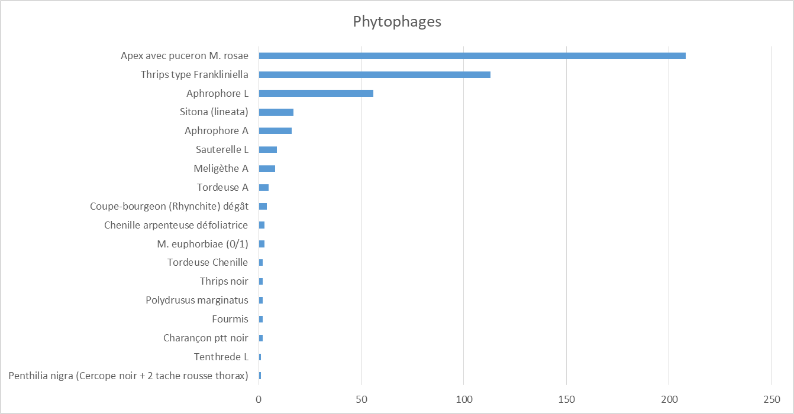

 |  |  |  | Etude des puceron, thrips, aphrophore et sitone

Méthode d'observation
2- analyse des ravageurs

4 prépondérants sont puceron, sitone, aphrophore et thrips

A- méthode d'observation à choisir
Méthode observation | Total d'apex avec puceron | Aphrophore larve | Aphrophore adulte | Charançon Sitona (lineata) | Thrips type Frankliniella
Frappage | 0 |  | 7 | 3 | 115
Visuel | 213 | 56 | 9 | 15 | 2

Méthode observation | Total prédateur spécifique puceron | Total prédateur spécifique thrips
Frappage | 3 | 23
Visuel | 70 | 0

Méthode observation | Total prédateur généralisate
Frappage | 16
Visuel | 10

B- Puceron
Espèce: | M rosae => espèce spécifique du rosier, holocyclique facultative: hiver et été si bonnes condition sur rosier - été dur Dipsacaceae, Valerianaceae
 | M euphorbiae = espèce polyphage, anholocyclique, anciennement holocyclique sur rosier en hiver

méthode d'observation |  | rav= visu
 |  | aux spé = visu
 |  | aux G = visu+frap
Date observation | fréquence puc | ln(Aaux spé+1)/nb apex notés | ln(aux G+1)/nb apex notés | ln(aux spé +1) | ln(auxG+1) | Nb aux spé puceron | Nb aux généraliste | Nb apex infestés | Nb apex notés
2021-05-07 | 0.61 | 0.03 | 0.00 | 2.83 | 0.00 | 16 | 0 | 61 | 100
2021-05-21 | 0.34 | 0.02 | 0.00 | 2.08 | 0.00 | 7 | 0 | 37 | 108
2021-05-28 | 0.42 | 0.03 | 0.01 | 2.40 | 1.10 | 10 | 2 | 35 | 84
2021-06-02 | 0.44 | 0.02 | 0.01 | 2.20 | 0.69 | 8 | 1 | 44 | 101
2021-06-11 | 0.35 | 0.04 | 0.03 | 2.40 | 1.39 | 10 | 3 | 19 | 55
2021-06-25 | 0.17 | 0.02 | 0.06 | 0.69 | 1.79 | 1 | 5 | 5 | 30
2021-07-02 | 0.00 | 0.35 | 0.35 | 1.39 | 1.39 | 3 | 3 | 0 | 4
2021-07-09 | 0.00 | 0.00 | 1.10 | 0.00 | 2.20 | 0 | 8 | 0 | 2
2021-08-06 | 0.17 | 0.10 | 0.05 | 2.40 | 1.10 | 10 | 2 | 4 | 23
2021-08-17 | 0.47 | 0.13 | 0.06 | 2.20 | 1.10 | 8 | 2 | 8 | 17
Puceron

 |  |  |  |  |  |  | Données auxiliaires spécifique du 2 et 9 juillet non pertinante car trop peu d'apex notés

Auxiliaires spécifiques puceron

Détail aux spé présents
Date de notation | Total coccinelles | Total syrphes | Total parasitoides | Intégrale coccinelle | Intégrale syrphe | Intégrale parasitoïde |  | mois | Intégrale coccinelle | Intégrale syrphe | Intégrale parasitoïde
2021-05-07 | 8 | 2 | 6 |  |  |  |  | mai | 129.6 | 51.8 | 66.4
2021-05-21 | 4 | 2 | 1 | 84 | 28 | 49 |  | juin | 72.4 | 39.771428571 | 65.1
2021-05-28 | 5 | 3 | 2 | 31.5 | 17.5 | 10.5 |  | juil | 0 | 59.142857143 | 0
2021-05-31 | 4.4 | 1.2 | 2.6 | 14.1 | 6.3 | 6.9 |  | aout | 0 | 65.285714286 | 11
2021-06-02 | 4 | 0 | 3 | 8.4 | 1.2 | 5.6
2021-06-11 | 4 | 2 | 4 | 36 | 9 | 31.5
2021-06-25 | 0 | 1 | 0 | 28 | 21 | 28
Présence sur un mois
2021-06-30 | 0 | 2.4285714286 | 0 | 0 | 8.5714285714 | 0
2021-07-02 | 0 | 3 | 0 | 0 | 5.4285714286 | 0
2021-07-09 | 0 | 0 | 0 | 0 | 10.5 | 0
2021-07-31 | 0 | 3.9285714286 | 0 | 0 | 43.214285714 | 0
2021-08-06 | 0 | 5 | 0 | 0 | 26.785714286 | 0
2021-08-17 | 0 | 2 | 2 | 0 | 38.5 | 11

Soulignés = calculés

Coccinelles et parasitoïdes présents au printemps
Syrphes: arrivée plus tardive mais présence constante
 | Pourquoi? | Adulte floricole => présence est maintenue par la floraison des rosiers

Mise en correlation stade phéno et présence des insectes

Date notation | Croissance | Croissance, début flo | Fin de croissance, floraison | Plus de croissance, floraison | Plus de croissance, fin floraison | Redémarrage, plus de fleur | Indicateur de croissance = nb apex noté | Fréquence puceron | Auxiliaires psécialisés
2021-05-07 | x |  |  |  |  |  | 100 | 0.61 | 0.028332133441
2021-05-21 | x |  |  |  |  |  | 108 | 0.34259259259 | 0.019254088349
2021-05-28 | x |  |  |  |  |  | 84 | 0.41666666667 | 0.028546372295
2021-06-02 |  | x |  |  |  |  | 94 | 0.44680851064 | 0.021754698786
2021-06-11 |  | x |  |  |  |  | 55 | 0.34545454545 | 0.043598095869
2021-06-25 |  |  | x |  |  |  | 30 | 0.16666666667 | 0.023104906019
2021-07-02 |  |  |  | x |  |  | 4 | 0 | 0.34657359028
2021-07-09 |  |  |  |  | x |  | 2 | 0 | 0
2021-08-06 |  |  |  |  |  | x | 23 | 0.17391304348 | 0.10425631621
2021-08-17 |  |  |  |  |  | x | 17 | 0.47058823529 | 0.12924850455

Population coccinelle et auxiliaires de foyer
Mise en correlation nb apex notés et infestation

Etude puceron
2- analyse des ravageurs

B- Puceron
Espèce: | M rosae => espèce spécifique du rosier, holocyclique facultative: hiver et été si bonnes condition sur rosier - été dur Dipsacaceae, Valerianaceae
 | M euphorbiae = espèce polyphage, anholocyclique, anciennement holocyclique sur rosier en hiver

méthode d'observation |  | rav= visu
 |  | aux spé = visu
 |  | aux G = visu+frap
Date observation | fréquence puc | ln(Aaux spé+1)/nb apex notés | ln(aux G+1)/nb apex notés | ln(aux spé +1) | ln(auxG+1) | Nb aux spé puceron | Nb aux généraliste | Nb apex infestés | Nb apex notés
2021-05-07 | 0.61 | 0.03 | 0.00 | 2.83 | 0.00 | 16 | 0 | 61 | 100
2021-05-21 | 0.34 | 0.02 | 0.00 | 2.08 | 0.00 | 7 | 0 | 37 | 108
2021-05-28 | 0.42 | 0.03 | 0.01 | 2.40 | 1.10 | 10 | 2 | 35 | 84
2021-06-02 | 0.44 | 0.02 | 0.01 | 2.20 | 0.69 | 8 | 1 | 44 | 101
2021-06-11 | 0.35 | 0.04 | 0.03 | 2.20 | 1.39 | 8 | 3 | 19 | 55
2021-06-25 | 0.17 | 0.00 | 0.06 | 0.00 | 1.79 | 0 | 5 | 5 | 30
2021-07-02 | 0.00 | 0.00 | 0.35 | 0.00 | 1.39 | 0 | 3 | 0 | 4
2021-07-09 | 0.00 | 0.00 | 1.10 | 0.00 | 2.20 | 0 | 8 | 0 | 2
2021-08-06 | 0.17 | 0.10 | 0.05 | 2.40 | 1.10 | 10 | 2 | 4 | 23
2021-08-17 | 0.47 | 0.13 | 0.06 | 2.20 | 1.10 | 8 | 2 | 8 | 17
Puceron
Corrélation puceron/auxiliaires de foyer

Auxiliaires spécifiques puceron
Détail aux spé présents
Date de notation | Total coccinelles/apex | Total syrphes sur apex/apex | Total parasitoides/apex | Intégrale coccinelle/apex | Intégrale syrphe/apex | Intégrale parasitoïde/apex |  | mois | Intégrale coccinelle/apex | Intégrale syrphe sur apex/apex | Intégrale parasitoïde/apex
2021-05-07 | 0.080 | 0.020 | 0.060 |  |  |  |  | mai | 1.3178657866 | 0.53444444444 | 0.67728822882
2021-05-21 | 0.037 | 0.019 | 0.009 | 0.819 | 0.270 | 0.485 |  | juin | 1.1017573186 | 0.014285714286 | 1.0270755647
2021-05-28 | 0.060 | 0.036 | 0.024 | 0.338 | 0.190 | 0.116 |  | juil | 0 | 1.8788819876 | 0
2021-05-31 | 0.048 | 0.014 | 0.027 | 0.161 | 0.075 | 0.077 |  | aout | 0 | 3.0073072707 | 0.64705882353
2021-06-02 | 0.040 | 0.000 | 0.030 | 0.087 | 0.014 | 0.057
2021-06-11 | 0.073 | 0.000 | 0.073 | 0.505 | 0.000 | 0.461
Présence des auxiliaires de foyer de puceron sur un mois
2021-06-25 | 0.000 | 0.000 | 0.000 | 0.509 | 0.000 | 0.509
2021-06-30 | 0.000 | 0.000 | 0.000 | 0.000 | 0.000 | 0.000
2021-07-02 | 0.000 | 0.000 | 0.000 | 0.000 | 0.000 | 0.000
2021-07-09 | 0.000 | 0.000 | 0.000 | 0.000 | 0.000 | 0.000
2021-07-31 | 0.000 | 0.171 | 0.000 | 0.000 | 1.879 | 0.000
2021-08-06 | 0.000 | 0.217 | 0.000 | 0.000 | 1.165 | 0.000
2021-08-17 | 0.000 | 0.118 | 0.118 | 0.000 | 1.843 | 0.647

Soulignés = calculés

Coccinelles et parasitoïdes présents au printemps
Syrphes: arrivée plus tardive mais présence constante
 | Pourquoi? | Adulte floricole => présence est maintenue par la floraison des rosiers

Mise en correlation stade phéno et présence des insectes

Date notation | Croissance | Croissance, début flo | Fin de croissance, floraison | Plus de croissance, floraison | Plus de croissance, fin floraison | Redémarrage, plus de fleur | Indicateur de croissance = nb apex noté | Fréquence puceron | ln(Auxiliaires psécialisés+1)/apex
2021-05-07 | x |  |  |  |  |  | 100 | 0.61 | 0.028332133441
2021-05-21 | x |  |  |  |  |  | 108 | 0.34259259259 | 0.019254088349
2021-05-28 | x |  |  |  |  |  | 84 | 0.41666666667 | 0.028546372295
2021-06-02 |  | x |  |  |  |  | 94 | 0.44680851064 | 0.021754698786
2021-06-11 |  | x |  |  |  |  | 55 | 0.34545454545 | 0.03994953777
2021-06-25 |  |  | x |  |  |  | 30 | 0.16666666667 | 0
2021-07-02 |  |  |  | x |  |  | 4 | 0 | 0
2021-07-09 |  |  |  |  | x |  | 2 | 0 | 0
2021-08-06 |  |  |  |  |  | x | 23 | 0.17391304348 | 0.10425631621
2021-08-17 |  |  |  |  |  | x | 17 | 0.47058823529 | 0.12924850455

Population coccinelle et auxiliaires de foyer
Mise en correlation nb apex notés et infestation

Etude thrips
2- analyse des ravageurs

C- Thrips
Espèce: | Frankliniella occidentalis. Adulte dans les fleurs, larve des les boutons floraux ou jeunes feuilles, nymphe au sol

méthode d'observation |  | rav= frappage
 |  | aux spé = frappage
 |  | aux G = visu+frap

Date observation | ln(thrips+1)/frappage | ln(aux spé+1)/frappage | ln(thrips+1) | ln(aux spé+1) | Nb thrips | Nb aux spé | Nb frappages
2021-05-07 |  |  |  |  |  |  | 0
2021-05-21 |  |  |  |  |  |  | 0
2021-05-28 | 0 | 0 | 0 | 0 | 0 | 0 | 15
2021-06-02 | 0.034657359028 | 0.017328679514 | 1.3862943611 | 0.69314718056 | 3 | 1 | 40
2021-06-11 | 0.046209812037 | 0 | 1.3862943611 | 0 | 3 | 0 | 30
2021-06-25 | 0.10466295877 | 0.11658860716 | 2.302585093 | 2.5649493575 | 9 | 12 | 22
2021-07-02 | 0.29451087665 | 0.13782765148 | 3.8286413965 | 1.7917594692 | 45 | 5 | 13
2021-07-09 | 0.26341624791 | 0.11945063128 | 3.9512437186 | 1.7917594692 | 51 | 5 | 15
2021-08-06 | 0 | 0 | 0 | 0 | 0 | 0 | 16
2021-08-17 | 0 | 0 | 0 | 0 | 0 | 0 | 15
Thrips et auxiliaire
Corrélation thrips / auxiliaires de foyer

Aux spé = thrips prédateur et Orius
Arrivée précoce Tp et plus tardive mais avec une présence plus importante des Orius

Mise en correlation stade phéno et présence thrips

Date de notation | Croissance | Croissance debut flo | Fin de croissance, floraison | Plus de croissance, floraison | Plus de croissance, fin floraison | Redémarrage, plus de fleur | lnThrips+1/frappage | ln(aux spé+1)/frappage
2021-05-07 | x |  |  |  |  |  | #DIV/0!
2021-05-21 | x |  |  |  |  |  | #DIV/0!
2021-05-28 | x |  |  |  |  |  | 0 | 0
2021-06-02 |  | x |  |  |  |  | 0.034657359028 | 0.017328679514
2021-06-11 |  | x |  |  |  |  | 0.046209812037 | 0
2021-06-25 |  |  | x |  |  |  | 0.10466295877 | 0.11658860716
2021-07-02 |  |  |  | x |  |  | 0.29451087665 | 0.13782765148
2021-07-09 |  |  |  |  | x |  | 0.26341624791 | 0.11945063128
2021-08-06 |  |  |  |  |  | x | 0 | 0
2021-08-17 |  |  |  |  |  | x | 0 | 0
Population thrips
5/7/2021 | 0
5/21/2021 | 0
5/28/2021 | 0 | 0
6/2/2021 | 0.034657359028 | 0.017328679514
6/11/2021 | 0.046209812037 | 0
6/25/2021 | 0.10466295877 | 0.11658860716
7/2/2021 | 0.29451087665 | 0.13782765148
7/9/2021 | 0.26341624791 | 0.11945063128
8/6/2021 | 0 | 0
8/17/2021 | 0 | 0

